طرق تحديد نقطة التعادل
طرق تحديد نقطة التعادل |  |  |  |  |  |  |  | التطبيقات العملىه
يوجد ثلاث طرق لتحديد نقطة التعادل : |  |  |  |  |  |  |  | البيان | العدد | القيمة
الطريقة الاولى: طريقة المعادله |  |  |  |  |  |  |  | سعر البيع | ? | 2500
دخل التشغيل = الايرادات - التكلفة المتغيرة - التكاليف الثابته |  |  |  |  |  |  |  | التكلفة المتغيره | ? | 2000
دخل التشغيل = الايرادات - تكلفة المبيعات وتكاليف الاخرى بدون ضرائب الدخل |  |  |  |  |  |  |  | التكاليف الثابته | 0 | 5000
الايرادات= سعر البيع X كمية الوحدات المباعه |  |  |  |  |  |  |  | سعر البيع-التكلفة المتغيره |  | 500
التكلفة المتغيره = التكلفة المتغيره X عدد الوحدات المباعه |  |  |  |  |  |  |  | كمية مبيعات التعادل |  | 10
التكلفة المتغيره هى التى تتغير مجموعها مع تغير حجم المبيعات او الانتاج
فاذا زاد حجم المبيعات بنسبة 10% تزيد التكاليف معها بنفس النسبة والعكس |  |  |  |  |  |  |  | دخل التشغيل = الايرادات - تكلفة المبيعات وتكاليف الاخرى بدون ضرائب الدخل
فاذا افترضنا فى مثالثنا السابق ان سعر شراء اللاب توب 2000 جنيه |  |  |  |  |  |  |  | الايرادات= سعر البيع X كمية الوحدات المباعه |  |  |  |  |  | (2500X كمية الوحدات المباعه)
وان عمولة بيع الجهاز الواحد حوالى 10% من سعره 200 جنيه |  |  |  |  |  |  |  | التكلفة المتغيره = التكلفة المتغيره X عدد الوحدات المباعه |  |  |  |  |  | (2000X كمية الوحدات المباعه)
فان التكلفة المتغيره للجهاز الواحد 2200 فاذا كانت المبيعات الحاليه 20 جهاز |  |  |  |  |  |  |  | التكاليف الثابته |  |  |  |  |  | 5000
فتكون التكلفه(2200 X جهاز20) = 44000 واذاكانت المبيعات 25 (25X2200) |  |  |  |  |  |  |  | كمية الوحدات المباعه= |  | 500 |  |  |  | = 2500-2000
وهكذا .......................... |  |  |  |  |  |  |  | التكاليف الثابته= |  | 5000
وهذا يعنى ان التكلفة المتغيره للاب توب الواحده ثابته ولكنها تتغير فى مجموعها |  |  |  |  |  |  |  | بالتعويض فى المعادله 5000 ÷ 500 =10 وحدات
مع التغير فى المبيعات |  |  |  |  |  |  |  |  |  | (2500 X العدد)-(2500 X العدد) | 50000-
التكاليف الثابته : هى التكاليف التى لايتغير مجموعها مع التغير فى حجم المبيعات |  |  |  |  |  |  |  | 500 X العدد | - | 5000
مصروفات حتمية تدفعها الشركة بشكل ثابت ورتينى سواء انتجت او باعت او لم |  |  |  |  |  |  |  | اذن العدد (الكميه) = 5000 ÷500 = 10 اجهزة لاب توب |  |  | كمية مبيعات التعادل
تنتج او تبيع مثل: الايجارات . المرتبات. الرسوم الثابته . الثامينات.............الخ |  |  |  |  |  |  |  | قيمة مبيعات التعادل= 10 *2500= 25000 |  |  | قيمة مبيعات التعادل

الطريقة الثانيه: طريقة هامش المساهمة |  |  |  |  |  |  |  | كمية مبيعات التعادل = التكاليف الثابته÷هامش المساهمه |  |  |  | 10
هامش المساهمة الفرق بين سعر البيع والتكلفة المتغيره |  |  |  |  |  |  |  | التكاليف الثابته5000/ هامش المساهمه سعر البيع-التكلفة المتغيره 500
( سعر بيع - التكلفة المتغيره) |  |  |  |  |  |  |  | قيمة مبيعات التعادل= التكاليف الثابته ÷نسبة هامش المساهمه |  |  |  | 25000
كمية مبيعات التعادل = التكاليف الثابته÷هامش المساهمه |  |  |  |  |  |  |  | التكاليف الثابته5000/ نسبة هامش المساهمه
قيمة مبيعات التعادل= التكاليف الثابته ÷نسبة هامش المساهمه |  |  |  |  |  |  |  | نسبة هامش المساهمه = هامس المساهمه ÷ سعر البيع |  |  |  | 20%
نسبة هامش المساهمه = هامس المساهمه ÷ سعر البيع |  |  |  |  |  |  |  | هامش المساهمه ( سعر البيع -التكلفه المتغيره) / سعر البيع

الطريقة الثالثه: الطريقة البيانية
حيث يتم تمثيل اجمالى التكاليف والايرادات بيانا بخط مستقيم والتقاطع بينهما يسمى التعادل هذا باختصار شديد
عدد الوحدات المباعه |  | 0 | 5 | 10 | 15 | 20 | 25 | 30 | 35 | 40 | 45 | 50 | 55 | 60
الايرادات |  | 0 | 12500 | 25000 | 37500 | 50000 | 62500 | 75000 | 87500 | 100000 | 112500 | 125000 | 137500 | 150000
التكاليف المتغيره |  | 0 | 10000 | 20000 | 30000 | 40000 | 50000 | 60000 | 70000 | 80000 | 90000 | 100000 | 110000 | 120000
التكاليف الثابته |  | 5000 | 5000 | 5000 | 5000 | 5000 | 5000 | 5000 | 5000 | 5000 | 5000 | 5000 | 5000 | 5000
اجمالى التكاليف |  | 5000 | 15000 | 25000 | 35000 | 45000 | 55000 | 65000 | 75000 | 85000 | 95000 | 105000 | 115000 | 125000
صافى الدخل |  | -5000 | -2500 | 0 | 2500 | 5000 | 7500 | 10000 | 12500 | 15000 | 17500 | 20000 | 22500 | 25000

 | مبيعات التعادل
 | الكمية | 10 | المبيعات | 25000 | يتحقق مبيعات التعادل عند الكمية 10 وعند قيمة مبيعات 25000 جنيها
الطريقة الثالثه: الطريقة البيانية
 | الايرادات | التكاليف الثابته | اجمالى التكاليف | مبيعات التعادل
 |  |  |  | 25000
 | 0 | 5000 | 5000
 | 12500 | 5000 | 15000
 | 25000 | 5000 | 25000
 | 37500 | 5000 | 35000
 | 50000 | 5000 | 45000
 | 62500 | 5000 | 55000
 | 75000 | 5000 | 65000
 | 87500 | 5000 | 75000
 | 100000 | 5000 | 85000
 | 112500 | 5000 | 95000
 | 125000 | 5000 | 105000
 | 137500 | 5000 | 115000
 | 150000 | 5000 | 125000

طريقة عمل الرسم البيانى لمبيعات التعادل
اولا : حدد صف من D32 : P32 وهو خط الايرادات
ثانيا: قم بالانتقال الى علامة التبيويب ادرج ثم رسم بيانى ثم اختار النوع X Y( SCATTER) او س وص مبعثر ثم سيظهر لك هذا الشكل المقابل
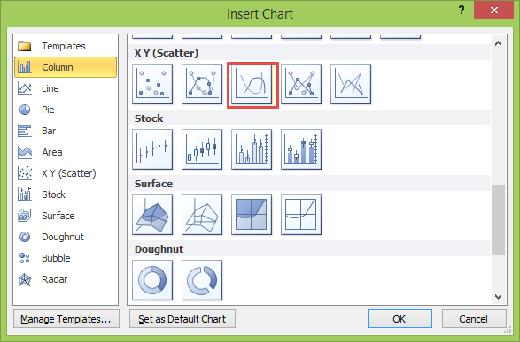

ثالثا :قف على الرسم البيانى واضغط على ادوات المخطط ثم تحديد البيانات ثم اضغط Add
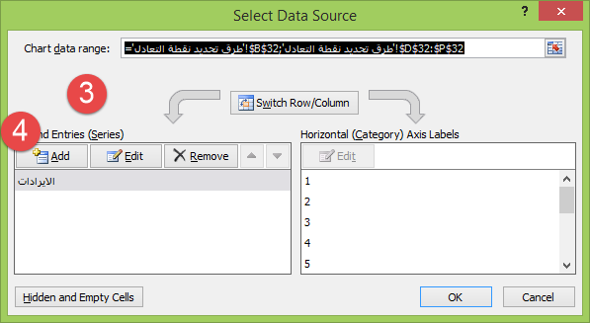

 | ثم حدد خط التكاليف الثابته من D34:P34
 | ثم حدد خط اجمالى التكاليف من D35:P35
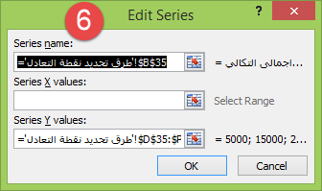
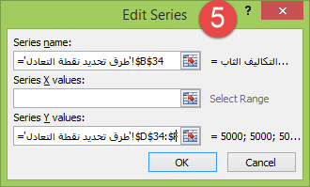

 | ثم قم بتحديد نقطة التعادل فى جدول منفصل
 | الكمية | 10 | المبيعات | 25000
 | ثم قم بعمل المعادلات الاتيه
 | لتحديد كمية المبيعات التى تحقق التعادل (صفر)
 | البحث عن القيمة صفر فى الجدول السابق باستخدام الداله MATCH & INDEX
 | تتكون الدواله INDEX من ثلاث وسائط
 | الوسيط الاول: نطاق البيانات وهنا نحدد D31:P61 وهو نطاق الكميات (الوحدات المباعه)
 | الوسيط الثانى : رقم الصف سنتركة فراغ لاننا سنبحث فى نفس الصف
 | الوسيط الثالث : وهو تحديد رقم العمود الذى يحقق التعادل وهو القيمة رقم صفر الموجوده فى العمود رقم 3 وهنا نستخدم الدالة MATCH لتحديد رقم العمود
 | الدالة MATCH : لتحديد رقم العمود وتتكون من ثلاث وسائط
 | الوسيط الاول: وهو الصفر الذى يحقق التعادل
 | الوسيط الثانى : نطاق الدخل D36:P36
 | الوسيط الثالث : تطابق البحث وهو صفر اى بدون تقريب البحث
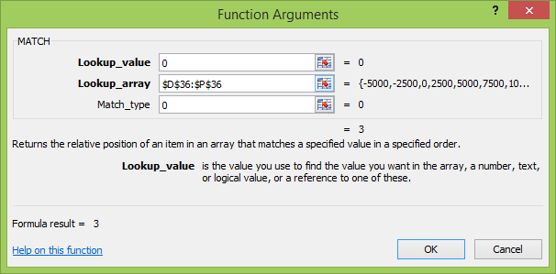
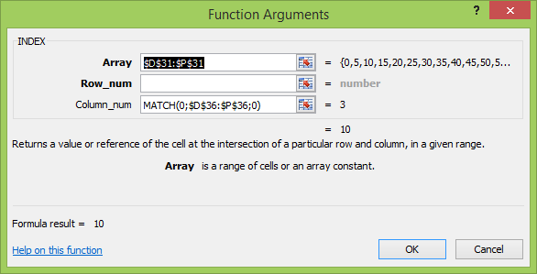

 | لتحديد المبيعات التى تحقق التعادل (صفر) تكرر نفس الخطوات السابقه مع تغغير الوسيط الاول فى الداله INDEX
 | الوسيط الاول: نطاق البيانات وهنا نحدد D32:P62 وهو نطاق الكميات (الوحدات المباعه)
الخطوه الاخيره تحديد نقطة التعادل فى الرسم البيانى
قم باضافة خط التعادل فى الرسم البيانى كما فى الصوره رقم 5 و 6
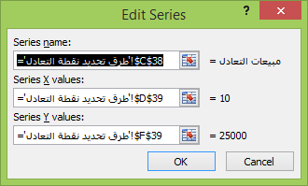

الان انت لاترى نقطة التعادل فى الرسم
قف على اى خط فى الرسم البيانى ثم بالسهم اسفل ↑ وعينك على شريط الصيغه حتى ترى هذه الصيغه ثم عينك على الرسم سترى نقطة صغيره جدا جدا

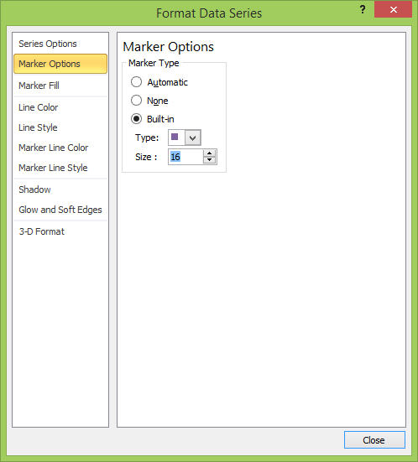
ثم اضغط على تنسيق سلسة البيانات واتبع مافى الشكل التالى

تم بحمد الله الجزء الثانى

الجزء القادم

الارباح المستهدفه .
واتخاذ القرارت بناء على التعادل
وحالات عملية اخرى

اعداد : محمد الريفى

لاتنسونا بصالح دعاؤكم

سبحان الله وبحمده سبحان الله العظيم

الربح المستهدف
دخل التشغيل المستهدف (الربح المستهدف)
تحليل ماذا لو ؟
مثال من الواقع العملى |  |  |  | دائما ما يحتاج المديرين اختبار اكثر من بديل لاتخاذ القرارات المناسبة ويقصد بهذا التحليل بتحليل الحساسية ماذا لو
احدى توكيلات اجهزة لاب توب يدفع ايجار ومرتبات شهريه 5000 جنيه سواء قام بالبيع ام لا |  |  |  | فماذا لو كانت المبيعات 10000 جنيه فماذا سيكون الربح او الخساره وماهى الكمية المبيعات اللازمه لتحقيق ذلك
حيث يشترى الجهاز الواحد ب 2000 جنيه ويقوم ببيعه ب 2500 جنيه . |  |  |  | استخدامنا أدوات التحليل الموجودف في الاكسيل ماذا لو
حدد نقطة التعادل بالكميات والقيم ؟
ماهو حجم المبيعات المطلوب تحقيقه اذا كان التوكيل يخطط لجنى أرباح 25000 شهريا؟
 |  |  |  | ماذا لو كانت المبيعات = 10000 فكم سيكون الربح
التكاليف الثابته | المبلغ | التكاليف المتغيره | المبلغ
الايجار الشهرى | 2500 | تكلفة البضاعه المباعه | 2000 |  | العدد | القيمة
المرتبات | 1000 | تكلفة .... |  |  | 10 | 25000
التليفون | 200 |  |  |  | التكلفة المتغيره | 20000 | نقطة التعادل | 10
الكهرباء والمياه | 500 |  |  |  | التكلفة الثابته | 5000 | قيمة مبيعات التعادل | 25000
تامينات | 500 |  |  |  | اجمالى التكاليف | 25000
خدمات | 300 |  |  |  | الربح | 0
0 |  |  |  | ماذا لو تم بيع ؟ | فستكون قيمة المبيعات | الربح / الخساره | التكاليف الثابته | اجمالى التكاليف
0 |  |  |  |  | 25000 | 0 | 5000 | 25000
الاجمالى | 5000 | الاجمالى | 2000 | 0 | 0 | -5000 | 5000 | 5000 | 0
=SUM(D10:D17) |  | =SUM(G10:G17) |  | 1 | 2500 | -4500 | 5000 | 7000 | 0
حساب نقطة التعادل | المبلغ | حساب الربح المستهدف | المبلغ | 2 | 5000 | -4000 | 5000 | 9000 | 0
سعر بيع الوحده | 2500 | الربح المستهدف | 25000 | 3 | 7500 | -3500 | 5000 | 11000 | 0
التكلفة المتغيره | 2000 | التكاليف الثابته | 5000 | 4 | 10000 | -3000 | 5000 | 13000 | 0
هامش المساهمه | 500 | هامش المساهمه | 500 | 5 | 12500 | -2500 | 5000 | 15000 | 0
نسبة هامش المساهمه | 20% | نسبة هامش المساهمه | 20% | 6 | 15000 | -2000 | 5000 | 17000 | 0
التكلفة الثابته | 5000 | كمية المبيعات التي تحقق الربح | 60 | 7 | 17500 | -1500 | 5000 | 19000 | 0
نقطة التعادل بالكميه | 10 | قيمة المبيعات التي تحقق الربح | 150000 | 8 | 20000 | -1000 | 5000 | 21000 | 0
نقطة التعادل بالقيمة | 25000 |  |  | 9 | 22500 | -500 | 5000 | 23000 | 0
ملاحظات هامه |  |  |  | 10 | 25000 | 0 | 5000 | 25000 | 0
يتحقق التعادل عند بيع 10 وحدات وعند قيمة مبيعات 25000 |  |  |  | 11 | 27500 | 500 | 5000 | 27000 | 0
لمعلومات اكثر عن عم طرق حساب نقطة التعادل |  | طرق تحديد نقطة التعادل | اضغط هنا | 12 | 30000 | 1000 | 5000 | 29000 | 0
معادلة حساب الربح المستهدف (بالكميات) |  | معادلة حساب الربح المستهدف (بالقيم) |  | 13 | 32500 | 1500 | 5000 | 31000 | 0
التكاليف الثابته + الربح (الدخل المستهدف )))
-----------------------------------------
هامش المساهمه
التكاليف الثابته + الربح (الدخل المستهدف )))
-----------------------------------------
% هامش المساهمه
 |  |  |  | 14 | 35000 | 2000 | 5000 | 33000 | 0
 |  |  |  | 15 | 37500 | 2500 | 5000 | 35000 | 0
 |  |  |  | 16 | 40000 | 3000 | 5000 | 37000 | 0
 |  |  |  | 17 | 42500 | 3500 | 5000 | 39000 | 0
للتحقق من صحة ماتقدم سنقوم بتصوير قائمة الدخل |  |  |  | 18 | 45000 | 4000 | 5000 | 41000 | 0
البيان | المبلغ | ملاحظات |  | 19 | 47500 | 4500 | 5000 | 43000 | 0
الإيرادات | 150000 | سعر بيع الوحده 2500 * كمية المبيعات التي تحقق الربح 60 |  | 20 | 50000 | 5000 | 5000 | 45000 | 0
التكاليف المتغيره | -120000 | التكاليف المتغيره 2000 * كمية المبيعات التي تحقق الربح 60 |  | 21 | 52500 | 5500 | 5000 | 47000 | 0
مجمل الربح (هامش المساهمه) | 30000 |  |  | 22 | 55000 | 6000 | 5000 | 49000 | 0
التكاليف الثابته | -5000 |  |  | 23 | 57500 | 6500 | 5000 | 51000 | 0
ربح التشغيل(بدون الضرائب) | 25000 |  |  | 24 | 60000 | 7000 | 5000 | 53000 | 0
 |  |  |  | 25 | 62500 | 7500 | 5000 | 55000 | 0
قد تحتاج الى اعدد تصور عن لعدة مستويات ربح مستهدف اليك نموذج يوضح مستويات الربح المستهدفه |  |  |  | 26 | 65000 | 8000 | 5000 | 57000 | 0
ماعليك الى كتابة عود الأرباح المستهدفه كما تريد |  |  |  | 27 | 67500 | 8500 | 5000 | 59000 | 0
 |  |  |  | 28 | 70000 | 9000 | 5000 | 61000 | 0
الأرباح المستهدفه | كمية المبيعات | حجم المبيعات |  | 29 | 72500 | 9500 | 5000 | 63000 | 0
10000 | 30 | 75000 |  | 30 | 75000 | 10000 | 5000 | 65000 | 0
20000 | 50 | 125000
30000 | 70 | 175000
40000 | 90 | 225000
50000 | 110 | 275000
60000 | 130 | 325000
70000 | 150 | 375000
80000 | 170 | 425000
90000 | 190 | 475000
100000 | 210 | 525000
 |  | الأرباح المستهدفه | حجم المبيعات
يمكنك استخدام أدوات التحليل ماذا -لو؟ |  |  | 150000
ماذا- لو ؟ كان الأرباح المستهدفه 10000 فستحتاج الى مبيعات بمبلغ 75000 |  | 10000 | 75000
ماذا- لو ؟ كان الأرباح المستهدفه 20000 فستحتاج الى مبيعات بمبلغ 125000 |  | 20000 | 125000
ماذا- لو ؟ كان الأرباح المستهدفه 30000 فستحتاج الى مبيعات بمبلغ 175000 |  | 30000 | 175000
ماذا- لو ؟ كان الأرباح المستهدفه 40000 فستحتاج الى مبيعات بمبلغ 225000 |  | 40000 | 225000
وهكذا ....................................... |  | 50000 | 275000
 |  | 60000 | 325000
 |  | 70000 | 375000
 |  | 80000 | 425000
 |  | 90000 | 475000
 |  | 100000 | 525000

 |  |  |  | تقبلوا خالص تحياتى محمد الريفى
سبحان الله وبحمده سبحان الله العظيم

التعادل -قائمة الدخل
قائمة الدخل حسب تحليل التعادل
حالة من الواقع العملى
توافرت اليك بيانات قائمة الدخل التالية عن الأعوام من 2011 وحتى 2014 والمطلوب منك هو
تحليل التعادل للفترات
عمل تحليل الحساسية وعدم التأكيد ماذا -لو؟ . بفرض زيادة المبيعات عن العام السابق 2014 الى 10% او انخفاض 10%

قائمة الدخل المقارنه |  |  |  |  |  |  | البيان | 2011 | 2012 | 2013 | 2014
البيان | 2011 | 2012 | 2013 | 2014 | المتوسط |  | المبيعات (الإيرادات) | 2,000,000 | 1,500,000 | 1,300,000 | 2,010,100
المبيعات (الإيرادات) | 2,000,000 | 1,500,000 | 1,300,000 | 2,010,100 | 1,702,525 |  | تكلفة المبيعات( البضاعة المباعه) | 945,000 | 865,000 | 833,000 | 946,616
تكلفة المبيعات( البضاعة المباعه) | 945,000 | 865,000 | 833,000 | 946,616 | 897,404 |  | هامش المساهمه | 1,055,000 | 635,000 | 467,000 | 1,063,484
مجمل الربح | 1,055,000 | 635,000 | 467,000 | 1,063,484 | 805,121 |  | نسبة هامش المساهمه | 53% | 42% | 36% | 53%
نسبة مجمل الربح | 53% | 42% | 36% | 53% | 46% |  | المصروفات الثابته | 474,000 | 369,458 | 327,058 | 477,599
يطرح المصروفات التشغيلية |  |  |  |  |  |  | اجمالى المصروفات الثابته والمتغيره | 1,419,000 | 1,234,458 | 1,160,058 | 1,424,215
الأجور والمرتبات | 212,000 | 159,000 | 137,800 | 213,071 | 180,468 |  | الربح التشغيلى | 581,000.00 | 265,542.00 | 139,942.00 | 585,884.80
الإيجارات | 106,000 | 79,500 | 68,900 | 106,535 | 90,234 |  | مبيعات التعادل | 898,578.20 | 872,735.43 | 910,439.83 | 902,714.24
ادخل النسبة فقط
التليفون | 50,880 | 38,160 | 33,072 | 51,137 | 43,312 |  | عدد الايام الذى يتحقق فيه التعادل من العام | 164 يوم | 212 يوم | 256 يوم | 164 يوم
إعلان | 55,120 | 41,340 | 35,828 | 55,398 | 46,922 |  | التاريخ الذى يتحقق فية التعادل | 1900-06-11 23:46:21 | 1900-07-30 08:46:29 | 1900-09-11 14:57:49 | 1900-06-11 22:01:17
فارغ.. | - | - | - | - | -
فارغ.. | - | - | - | - | - |  | تحليل ماذا لو زادات المبيعات بنسبة ( %) ماذا سيحدث للارباح او الخسائر تطبيق التحليل على عام 2014
فارغ.. | - | - | - | - | -
فارغ.. | - | - | - | - | - | النسبة | ماذا لو كان حجم المبيعات ؟ | الربح / الخساره | التكاليف الثابته | التكاليف المتغيره | اجمالى التكاليف
فارغ.. | - | - | - | - | - |  | 2,010,100 | 585,885 | 477,599 | 946,616 | 1,424,215
فارغ.. | - | - | - | - | - | -5% | 1,909,595 | 556,591 | 453,719 | 899,285 | 1,353,004
فارغ.. | - | - | - | - | - | -4% | 1,929,696 | 562,449 | 458,495 | 908,751 | 1,367,247
فارغ.. | - | - | - | - | - | -3% | 1,949,797 | 568,308 | 463,271 | 918,218 | 1,381,489
فارغ.. | - | - | - | - | - | -2% | 1,969,898 | 574,167 | 468,047 | 927,684 | 1,395,731
فارغ.. | - | - | - | - | - | -1% | 1,989,999 | 580,026 | 472,823 | 937,150 | 1,409,973
فارغ.. | - | - | - | - | - | 0% | 2,010,100 | 585,885 | 477,599 | 946,616 | 1,424,215
فارغ.. | - | - | - | - | - | 1% | 2,030,201 | 591,744 | 482,375 | 956,082 | 1,438,457
فارغ.. | - | - | - | - | - | 2% | 2,050,302 | 597,602 | 487,151 | 965,548 | 1,452,700
فارغ.. | 16,250 | 16,250 | 16,250 | 16,250 | 16,250 | 3% | 2,070,403 | 603,461 | 491,927 | 975,014 | 1,466,942
الاهلاكات | 32,500 | 33,958 | 33,958 | 33,958 | 33,594 | 4% | 2,090,504 | 609,320 | 496,703 | 984,481 | 1,481,184
مبيعات التعادل
المخصصات | 1,250 | 1,250 | 1,250 | 1,250 | 1,250
اجمالى المصروفات التشغيلية | 474,000 | 369,458 | 327,058 | 477,599 | 412,029
الربح التشغيلى | 581,000 | 265,542 | 139,942 | 585,885 | 393,092
أرباح وخسائر عمليات أخرى
أرباح او خسائر بيع الأصول الثابته | 100000 | 10000 | 3000 | 405700 | 129675
أرباح اوخسائر أخرى | 20000 | 50000 | 100000 | 200000 | 92500
اجمالى أرباح وخسائر أخرى | 120,000 | 60,000 | 103,000 | 605,700 | 222,175
صافى الدخل قبل الضرائب | 701,000 | 325,542 | 242,942 | 1,191,585 | 615,267
ادخل معدل الضريبة في الخانات المقابله | 30% | 30% | 30% | 30% | 30%
صافى الدخل القابل للتوزيع | 490,700 | 227,879 | 170,059 | 834,109 | 430,687

